業務フロー
システム名 |  |  | システム種別 |  | 基本設計書 |  | 作成者 | 作成日 | 更新者 | 更新日 | 版数
POSサーバー |  |  | POSサーバ |  |  |  | DuNT | 2023-06-07 | TinNH | 2024-07-25 | 0.3

機能カテゴリー |  | 21_ジャーナル検索 |  | 項目 |  | 概要設計 | 業務フロー

 | ●1_自動釣銭機

●●
画面表示
●●
モーダル表示

●●
処理機能
本来なら、処理内で分岐もあるとは思いますが、今回は、分岐処理についても、一括で処理機能と定義しています。
●●
音声ファイル

 | ●1_レジ周辺機器

セカンドディスプレイ
●●
セカンドディスプレイ画面表示
スキャナー
●●
スキャナー

スキャナー
自動釣銭機
●●
自動釣銭機
プリンター
●●

磁気カードリーダー
磁気カードリーダー
エフケイシステム 両面双方向読み取り MJR-100

 | ●外部連携

●●
API連携
本来ならDBですが、DBの意味で使用しています。
●●
他の機能への連携

●●
端末内DB
設定関連などのDB
最新
ボタン名

最新
分岐・判定

機能概要
システム名 |  |  | システム種別 |  | 基本設計書 |  | 作成者 | 作成日 | 更新者 | 更新日 | 版数
POSサーバー |  |  | POSサーバ |  |  |  | DuNT | 2024-04-24 | TinNH | 2024-07-25 | 0.3

機能カテゴリ |  | 21_ジャーナル検索 |  | 項目 |  | 概要設計 | 機能概要

X1_メニュー機能
 | 21_ジャーナル検索
 |  |  |  |  |  |  |  |  |  |  |  | 1
 |  |  |  |  |  |  |  |  |  |  |  | 2
 |  |  |  |  |  |  |  |  |  |  |  | 3
 |  |  |  |  |  |  |  |  |  |  |  | 4
 |  |  |  |  |  |  |  |  |  |  |  | 5
21ジャーナル検索
 |  |  |  |  |  |  |  |  |  |  |  | 6
 |  |  |  |  |  |  |  |  |  |  |  | 7
 |  |  |  |  |  |  |  |  |  |  |  | 8
 |  |  |  |  |  |  |  |  |  |  |  | 9
 |  |  |  |  |  |  |  |  |  |  |  | 10
SC2101
ジャーナル検索画面
 |  |  |  |  |  |  |  |  |  |  |  | 11
 |  |  |  |  |  |  |  |  |  |  |  | 12
 |  |  |  |  |  |  |  |  |  |  |  | 13
店舗情報をタッチすると、共通機能を実行する。
ログインしているアカウントのユーザーロールに基づいて、操作可能店舗一覧を取得する。
 |  |  |  |  |  |  |  |  |  |  |  | 14
 |  |  |  |  |  |  |  |  |  |  |  | 15
 |  |  |  |  |  |  |  |  |  |  |  | 16
画面初期化
店舗情報（ヘッダー）
 |  |  |  |  |  |  |  |  |  |  |  | 17
 |  |  |  |  |  |  |  |  |  |  |  | 18
 |  |  |  |  |  |  |  |  |  |  |  | 19
 |  |  |  |  |  |  |  |  |  |  |  | 20
 |  |  |  |  |  |  |  |  |  |  |  | 21
 |  |  |  |  |  |  |  |  |  |  |  | 22
MD0101
店舗一覧モダール
 |  |  |  |  |  |  |  |  |  |  |  | 23
 |  |  |  |  |  |  |  |  |  |  |  | 24
 |  |  |  |  |  |  |  |  |  |  |  | 25
 |  |  |  |  |  |  |  |  |  |  |  | 26
・決定ボタン：店舗一覧モダールMD0101でユーザーが選択したstoreIdを使用してKN0201_レジ種別一覧取得機能を実行する。
・取消ボタン：モーダルを閉じて、SCX101_メインメニュー画面に戻る。
 |  |  |  |  |  |  |  |  |  |  |  | 27
 |  |  |  |  |  |  |  |  |  |  |  | 28
決定
取消
 |  |  |  |  |  |  |  |  |  |  |  | 29
 |  |  |  |  |  |  |  |  |  |  |  | 30
 |  |  |  |  |  |  |  |  |  |  |  | 31
 |  |  |  |  |  |  |  |  |  |  |  | 32
 |  |  |  |  |  |  |  |  |  |  |  | 33
KN2101
レジ種別一覧取得
AP7103
レジ種別一覧
レジ種別一覧取得
 |  |  |  |  |  |  |  |  |  |  |  | 34
 |  |  |  |  |  |  |  |  |  |  |  | 35
 |  |  |  |  |  |  |  |  |  |  |  | 36
 |  |  |  |  |  |  |  |  |  |  |  | 37
 |  |  |  |  |  |  |  |  |  |  |  | 38
 |  |  |  |  |  |  |  |  |  |  |  | 39
KN2102
店舗従業員一覧取得
AP4001
店舗従業員一覧
 |  |  |  |  |  |  |  |  |  |  |  | 40
ユーザーが選択した店舗に基づいて従業員一覧を取得する。
 |  |  |  |  |  |  |  |  |  |  |  | 41
 |  |  |  |  |  |  |  |  |  |  |  | 42
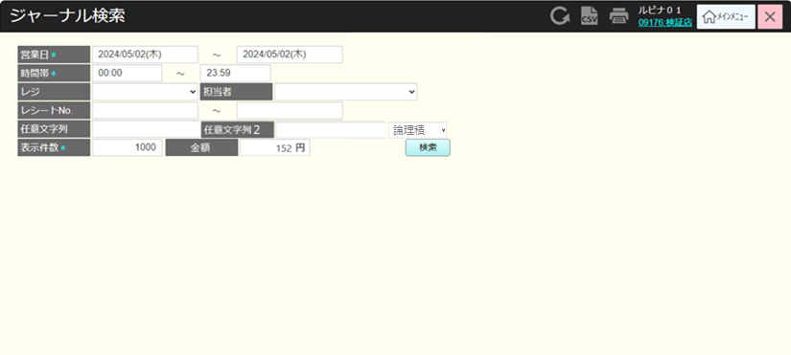
 |  |  |  |  |  |  |  |  |  |  |  | 43
・検索時に以下のジャーナル検索情報の入力が必須である。
営業日：開始日・終了日
時間帯：開始時刻・終了時刻
最大表示件数
・以下の検索情報は必須ではない。
レジ: レジ一覧から選択する。
開始レシートNo.、終了レシートNo.: 数字のみ入力可能、最大15桁
担当者：担当者一覧から選択する。
任意文字列：数字、文字、特殊文字を長さ制限なく入力できる。
任意文字列2：数字、文字、特殊文字を長さ制限なく入力できる。
任意文字列と任意文字列2に対して、「論理積(AND)」又は「論理和(OR)」の検索条件で検索する(「論理積」：両方の条件を満たす必要がある。「論理和」：いずれか1つの条件を満たせばよい)
金額: 最大数字の6桁入力可能。
画面初期化の場合：検索ボタンのみを表示する。
・検索ボタンをタッチすると、検索条件でジャーナル検索を実行する。
 |  |  |  |  |  |  |  |  |  |  |  | 44
 |  |  |  |  |  |  |  |  |  |  |  | 45
 |  |  |  |  |  |  |  |  |  |  |  | 46
 |  |  |  |  |  |  |  |  |  |  |  | 47
SC2101
ジャーナル検索画面
 |  |  |  |  |  |  |  |  |  |  |  | 48
 |  |  |  |  |  |  |  |  |  |  |  | 49
 |  |  |  |  |  |  |  |  |  |  |  | 50
 |  |  |  |  |  |  |  |  |  |  |  | 1
 |  |  |  |  |  |  |  |  |  |  |  | 2
 |  |  |  |  |  |  |  |  |  |  |  | 3
検索
 |  |  |  |  |  |  |  |  |  |  |  | 4
 |  |  |  |  |  |  |  |  |  |  |  | 5
 |  |  |  |  |  |  |  |  |  |  |  | 6
KN2103
ジャーナル検索
AP2102
ジャーナル検索
 |  |  |  |  |  |  |  |  |  |  |  | 7
 |  |  |  |  |  |  |  |  |  |  |  | 8
 |  |  |  |  |  |  |  |  |  |  |  | 9
 |  |  |  |  |  |  |  |  |  |  |  | 10
ユーザーが画面で入力した検索条件に基づいてジャーナル一覧を取得する。レコードがある場合、SC2101_ジャーナル検索画面に以下の情報を含む検索結果が表示される。: 店舗情報 (店舗コード: 店舗名称), レジ番号、取引日時、レシートNo.、ジャーナルNo
レコードがない場合、返されたバックエンドエラーモーダルが表示される。
 |  |  |  |  |  |  |  |  |  |  |  | 11
ジャーナルのレコードがある
 |  |  |  |  |  |  |  |  |  |  |  | 12
 |  |  |  |  |  |  |  |  |  |  |  | 13
 |  |  |  |  |  |  |  |  |  |  |  | 14
 |  |  |  |  |  |  |  |  |  |  |  | 15
SC2101
ジャーナル検索画面
 |  |  |  |  |  |  |  |  |  |  |  | 16
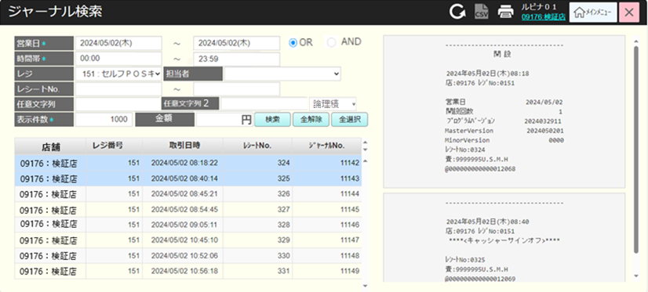
 |  |  |  |  |  |  |  |  |  |  |  | 17
 |  |  |  |  |  |  |  |  |  |  |  | 18
 |  |  |  |  |  |  |  |  |  |  |  | 19
 |  |  |  |  |  |  |  |  |  |  |  | 20
 |  |  |  |  |  |  |  |  |  |  |  | 21
検索
全選択
全解除
レコードの1行
ヘッダー上の印刷アイコン
 |  |  |  |  |  |  |  |  |  |  |  | 22
 |  |  |  |  |  |  |  |  |  |  |  | 23
 |  |  |  |  |  |  |  |  |  |  |  | 24
レコード結果にレコードが存在している場合、「全選択」ボタンと「全解除」ボタンが表示され、「検索結果が2件を超えたため、最初の{ユーザーが入力した最大件数}件を表示しています。」が表示される
複数のレコードを選択できる。
全選択をタッチすると、画面上の全てのレコードを選択し、SC2101_ジャーナル検索画面で選択したレシートイメージ一覧が表示される。ブラウザの検索キーの組合せ (Ctrl+F など) を使用する時、検索ボックスに入力されたテキストに基づいて検索ジャーナルを実行する。
「全解除」をタッチすると、画面上の全てのレコードの選択を解除する。
レコードの行1をタッチすると、ジャーナル検索画面SC2101で選択したレシート詳細が表示される。
 |  |  |  |  |  |  |  |  |  |  |  | 25
 |  |  |  |  |  |  |  |  |  |  |  | 26
 |  |  |  |  |  |  |  |  |  |  |  | 27
 |  |  |  |  |  |  |  |  |  |  |  | 28
PR2101
ジャーナルイメージ一覧
 |  |  |  |  |  |  |  |  |  |  |  | 29
 |  |  |  |  |  |  |  |  |  |  |  | 30
 |  |  |  |  |  |  |  |  |  |  |  | 31
 |  |  |  |  |  |  |  |  |  |  |  | 32
 |  |  |  |  |  |  |  |  |  |  |  | 33

選択されたレシート一覧でレシートを1つずつ印刷する。

 |  |  |  |  |  |  |  |  |  |  |  | 34

